基礎設計
クエスト基礎設計フォーマット

 | 認識合わせ

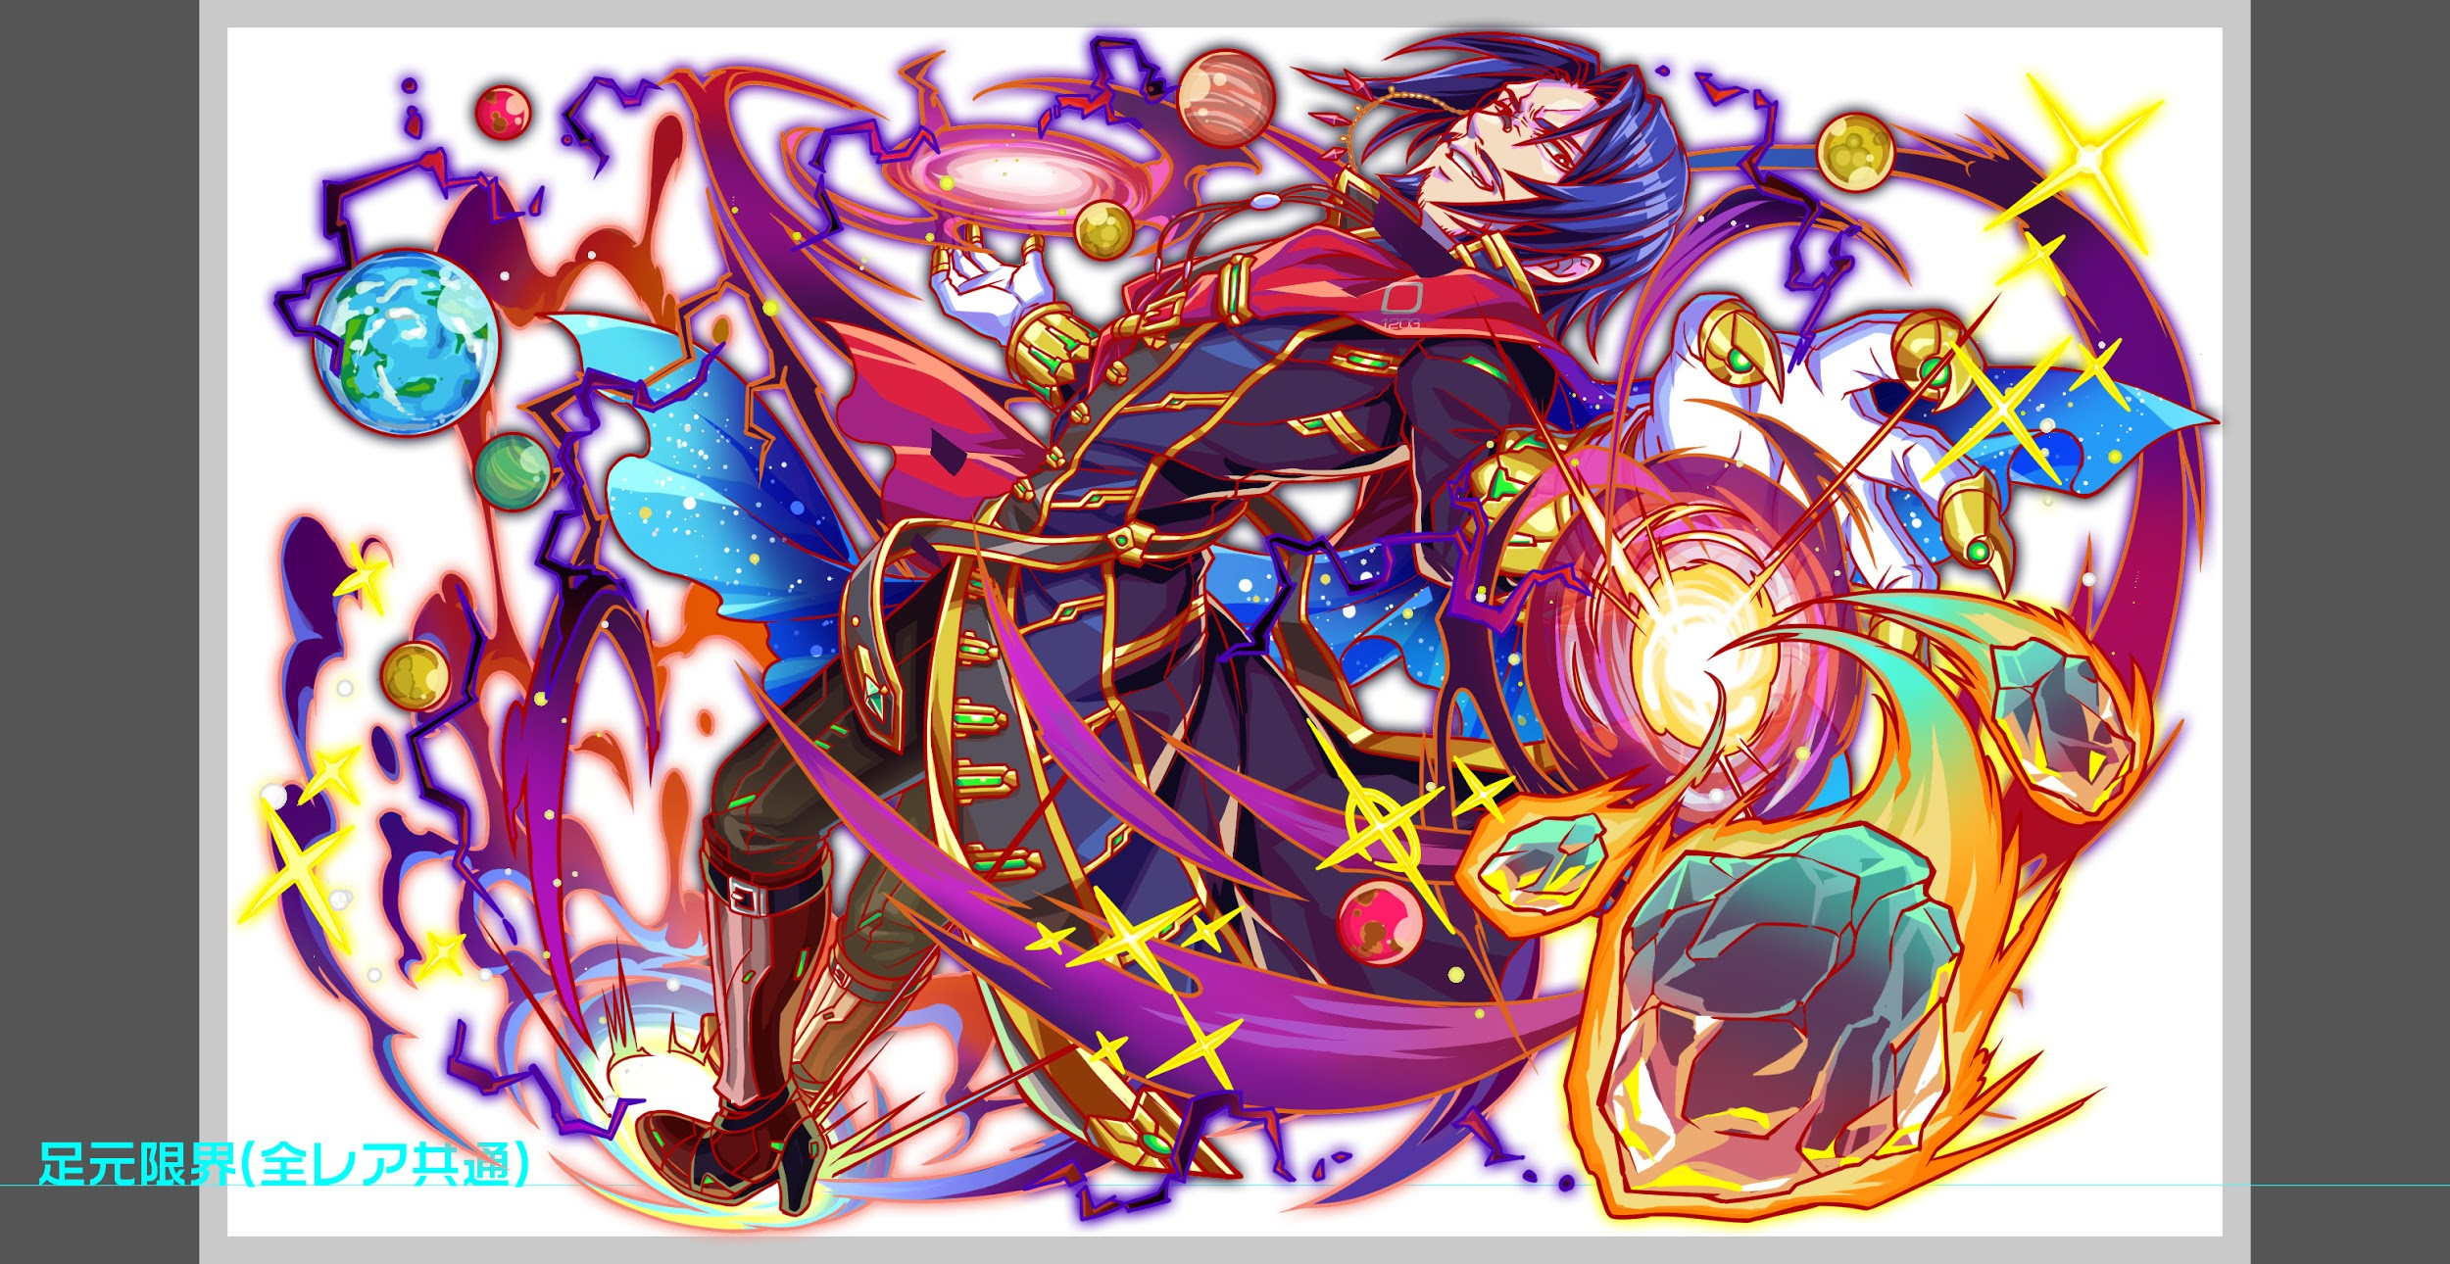
 |  | クエストの位置づけ |  | ウィザード
 |  | クエストの存在意義 |  | 上級者の遊び場。★６まで育つユニットが手に入る。超上級者はここを周回してバグマのユニットを作る。
 |  | つまり |  | ある程度の難易度を持ちながら、周回のしやすさとのバランスを取りましょう

 | 基本情報

 |  | クエスト名 |  | ウラヌス襲来！
 |  | 難易度 |  | 超絶級/ウィザード級
 |  | ボスキャラクター名称 |  | ウラヌス
 |  | ボスキャラクター情報 |  | 赤/god・Unknown/テクニカル

 |  | ステージギミック |  | なし
 |  | ステージ制限※超級は必須 |  | ゴッド限定
 |  | エネミーギミックA |  | 生成延長
 |  | エネミーギミックB |  | 攻撃デバフ
 |  | キラー |  | yellow
 |  | 対応できるユニット数
 |  | 実現したいユーザー体験 |  | ■要件 ・ゴッド限定のウィザードにする事で、現状活躍できていないR6のゴッド ユニットを活躍させる。また、フェス限で突破すればいい、というウィザードの 体験を変える事が目的です。 ・クロノスが直近のガチャに登場するため、一番活躍できるようなクエスト構成にしたい ・種族制限を設けているため、今回に限ってはabilityによる制限をかけない (但し、該当の種族以外のユニットは1フロア目開始とともに止める) ↑クエストのDETAILに書き忘れないように注意をお願いします ・クロノスのabilityを活躍させたいため、道中の敵をUnknownのみの 構成でお願いします。 ・クロノスにパネル生成短縮をもたせるので、道中とボスに延長スキルを使用させクロノスが解除できるようにしたい。 ・また、ボスフロアでは攻撃力DOWNで延長と相まってかなりダメージを与えづらいような構成にする。この効果もクロノスで解除出来る ・クロノスが居なければ、勝つことがかなり困難になっても問題はない。 ・体力タイプを大量に詰めば楽になるような体験にならないようにしたいため、HPが高いだけでは攻略が難しいようなギミックを入れたい 例;オーディン4体等 (どのように止めたかは具体的に基礎設計に書いて頂きたいです) ・クロノスを連れて行った場合にセリフを変えたい。瀧川さんよろしく ・死亡時のセリフを入れてください！ ■専用台詞ユニット 1.同シリーズ内の特攻ユニットには必ずつける →クロノス 2.こちらで指定したユニット（0~2体） →ゼウス、サイクロプス 以上でお願い致します。 | 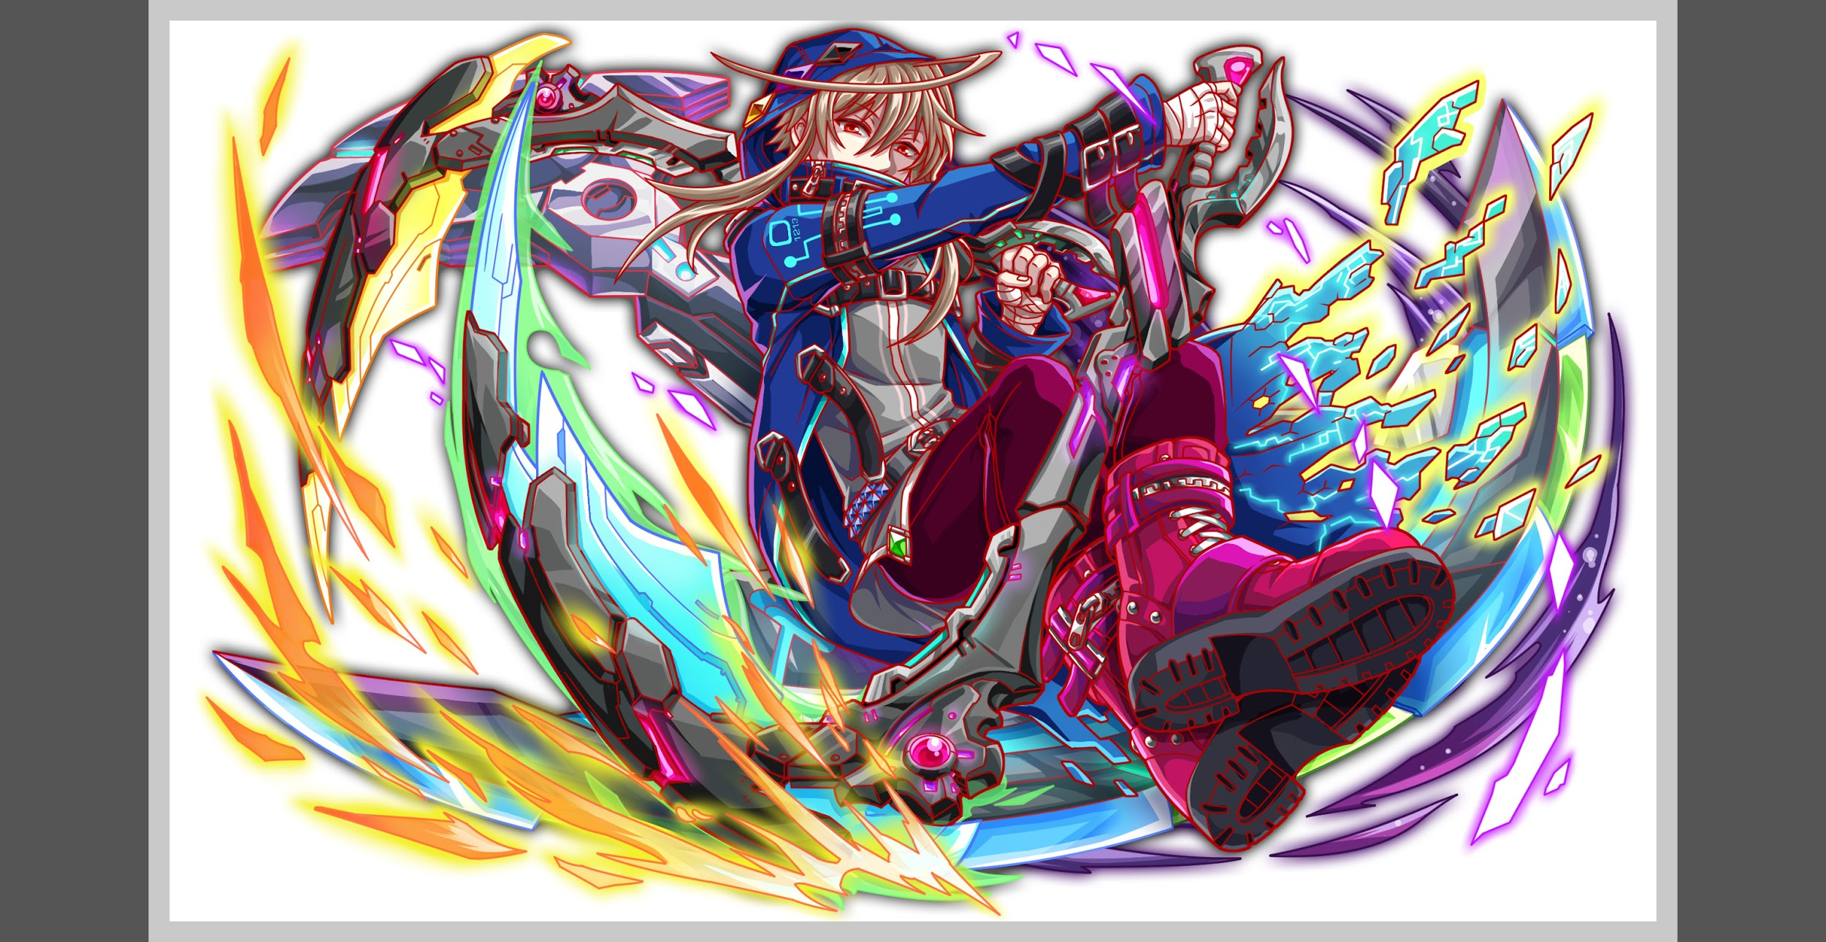
 |  | ステージギミック早見表 (2016/7/4更新) ※パーティの組み方に影響を与える戦略要素 |  | ウィルス / スリープ / スキルバインド / カウンター / 全体攻撃 / 連続攻撃 / パネル変換禁止 / 爆風軽減 / 時限式ダメージパネル / お邪魔パネル / パネルプロテクト / 暗闇 / {赤・青・黄・緑・ハート}無効 / {赤・青・黄・緑・ハート}ドロップDOWN / タップ数変更 / チェーン数変更 / {ヒューマン / アニマル / マシン / ドラゴン / ゴッド / unknown}キラー / {ヒューマン / アニマル / マシン / ドラゴン / ゴッド / unknown}限定 /

 |  | クリア報酬

 |  | 補足

 | 活躍させたいユニット

 |  | ラベル | ユニット名 | 概要コメント
 |  | SS(Level:99) | クロノス | スキル:1ターン生成短縮+攻撃力UP(スキルターンが短いため、敵のデバフ対策にかなり使いやすい) Cスキル:属性ダメージ ability:unknownキラー
 |  | S(Level:99) | ティアマト | 攻撃力UP＋整地スキル unknownキラー持ち
 |  | S(Level:99) | コルキス | 体力枠として起用予定andバグ枠
 |  | SS(Level:99) | サラスヴァティ | SSSにゴッドが居ないため、SS想定で調整をする

 | フロア構成

 |  | フロア１
 |  | 登場ユニット | 攻撃力 | 概要・行動パターン
 |  | ファータ（種族unknown） | スピード1 3000 | 【開幕】全体ゴッド以外キラー＋4ターンダメージ70％軽減 【毎ターン】全体回復（6回まで） 【5ターン目】5ターン攻撃力DOWN ――――――――――――――――――――――――――――――――― 回復の割合を高めに設定し、火力の高いユニットがいないと抜け辛くする。
 |  | タイチ×2（種族unknown） | スピード2 3000 | 【6ターン目まで】単体攻撃＋だんだん強くなる攻撃力UP ――――――――――――――――――――――――――――――――― 毎ターン攻撃力が上がり、長居をすると負ける。 体力タイプでは倒しづらいようにHPは少し高めに設定する。

 |  | フロア2
 |  | 登場ユニット | 攻撃力 | 概要・行動パターン
 |  | メリッサ（種族unknown） | スピード1 3000 | 【2ターン毎】グラビティ現在HPの30％ダメージ
 |  | ニムダ（種族unknown） | スピード2 3000 | 【2ターン毎】2ターン攻撃力DOWN
 |  | モリス（種族unknown） | スピード1 3000 | 【2ターン毎】全体回復

 |  | フロア3
 |  | 登場ユニット | 攻撃力 | 概要・行動パターン
 |  | ニーベルゲン（種族unknown） | スピード1 4000 | 【開幕】4ターン攻撃力DOWN 【毎ターン】黄属性キラー 【4ターン毎】4ターン攻撃力DOWN ――――――――――――――――――――――――――――――――― ニーベルゲンを先に狙うとバスティーユの即死級攻撃を受けるような調整にする。
 |  | バスティーユ（種族unknown） | スピード1 4000 | 【開幕】7ターンCパネル生成延長＋体力タイプスキルバインド 【6ターン目】即死級攻撃 【ニーベルゲン死亡時】4ターンタップ回数2DOWN＋攻撃力50％DOWN ――――――――――――――――――――――――――――――――― 体力タイプ4体のパーティ（オーディンの場合も含む）では火力不足で即死級攻撃を受けるように調整する。 また、黄属性パーティが先にニーベルゲンを倒しに行った場合も抜けられないようタップ回数DOWNを付ける。

 |  | フロア4
 |  | 登場ユニット | 攻撃力 | 概要・行動パターン
 |  | ウラヌス（1ゲージ目） | スピード2 10000 | 【開幕】全ての効果を解除 【2ターン毎】2ターン攻撃力DOWN＋全体攻撃 【常時】グラビティ現在HPの50％ダメージ 【HP50%以下】5ターンCパネル生成延長 ――――――――――――――――――――――――――――――――― 1ゲージ目はクロノスのスキルさえ有れば楽に突破可能にする。
 |  | ウラヌス（2ゲージ目） | スピード2 14000 | 【開幕】確率で赤時限式ダメージパネルがドロップ 【HP50%以下】2ターンCパネル生成延長＋全体攻撃 【2ターン毎】赤パネル吸収攻撃 【常時】グラビティ現在HPの60％ダメージ ――――――――――――――――――――――――――――――――― コルキスを活かせるように時限式を降らせる。 シヴァの吸収スキルもパネルを繋げやすくなり時限式パネルを処理しやすい。 シヴァやサラスヴァティで赤を変換すれば吸収攻撃のダメージも抑えられる。 3ターン毎にCパネル生成延長を使用するためクロノスがいないと戦いづらくなる。
 |  | ウラヌス（3ゲージ目） | スピード2 14000 | 【開幕】青パネルが出現しない 【3ターン毎】4ターン攻撃力DOWN＋全体攻撃 【常時】赤パネル吸収攻撃 【HP50%以下】グラビティ現在HPの80％ダメージ ――――――――――――――――――――――――――――――――― 一色減るため、赤吸収量が多くなり被ダメージが上がる。 40％グラビティを使用しなくなるためダメージを抑えるのが難しくなるが、ハートの量も増えている為、上手くバランスを取りつつ一気に抜けてもらう。

